bug report
Название | Описание | Cерьезность (Blocker, Critical, Major, Minor, Trivial) | Шаги для воспроизведения | Результат | Ожидаемый результат | TС id | № | ссылка на отдельный документ
Возможность ввода имени в 1 символ | При вводе имени в поле ввода система пропускает 1 символ. Что не соответствует, бизнес логики описания функциональных требований | Major | 1. Страница сайта по адресу https://horo.mail.ru/horoscope/personal/year/ . Курсор в поле ввода "Ваше имя*" 2. Ввести с клавиатуры "V" 3. Кликнуть чуть выше поля ввода | Поле ввода становится зеленым говорящее о корректности введенных данных | Всплывающее сообщение "Укажите Ваше имя" | ТС3.1.2 | 1 | bug1.docx
Возможность ввода имени цифрами | При вводе имени в поле ввода система пропускает одни цифры. Что не соответствует, бизнес логики описания функциональных требований | Minor | 1. Страница сайта по адресу https://horo.mail.ru/horoscope/personal/year/ . Курсор в поле ввода "Ваше имя*" 2. Ввести с клавиатуры "123" 3. Кликнуть чуть выше поля ввода | Поле ввода становится зеленым говорящее о корректности введенных данных | Всплывающее сообщение "Укажите Ваше имя" | ТС3.1.3 | 2 | bug2.docx
Зависание страницы ввода данных | Не работают функциональные требования 3,4 и 5 | Blocker | 1. Страница сайта по адресу https://horo.mail.ru/horoscope/personal/year/ . Курсор в поле ввода "Введите email*" 2. Ввести с клавиатуры "vit@thelongestdomainnameintheworldandthensomeandthensomemoreandmorecom" 3. Кликнуть на кнопку "Отправить" | Страница сайта зависает, поля ввода не реагируют. Работает только рекламный блок, новостная лента и навигация по сайту | Всплывающее сообщение "Укажите корректный email" | ТС3.3.7 | 3 | bug3.docx
Окно календаря не доработано | Не работает функциональное требование 3 | Critical | 1. Страница сайта по адресу https://horo.mail.ru/horoscope/personal/year/ Мышкой кликаем на: 2. "Ваша дата рождения*" 3. "1978" 4. "Янв" 5."и не можем выбрать 31" | 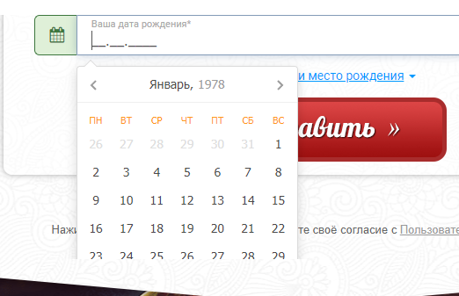 | Поле ввода становится зеленым говорящее о корректности введенных данных | ТС3.4.1 | 4 | bug4.docx
Пропуск не существующей даты на начальной проверке | При вводе даты на начальной стадии пропускает несуществующую дату. Что не соответствует, бизнес логики описания функциональных требований | Major | 1. Страница сайта по адресу https://horo.mail.ru/horoscope/personal/year/ . Курсор в поле ввода "Ваша дата рождения*" 2. С клавиатуры в поле ввода нажимаем клавиши "28022023" 3. кликаем мышкой чуть ниже поля ввода 4. кликаем мышкой в поле ввода "Ваша дата рождения*" 5. стираем 28 и вводим с клавиатуры 56 6. кликаем мышкой чуть ниже поля ввода |  | Всплывающее сообщение "Укажите корректную дату рождения" | ТС3.4.3 | 5 | bug5.docx
Не подгружаются карты Google | Не работает реализованный функционал. Зачем тогда делать если не работает. Если важны координаты то допилить. Или вообще убрать. Не соответствует, бизнес логики описания функциональных требований | Major | 1. Страница сайта по адресу https://horo.mail.ru/horoscope/personal/year/ . Раскрыто меню "Указать время и место рождения" 2. Курсор в поле ввода "Место рождения" 3. С клавиатуры вводим "Санкт-Петербург" | 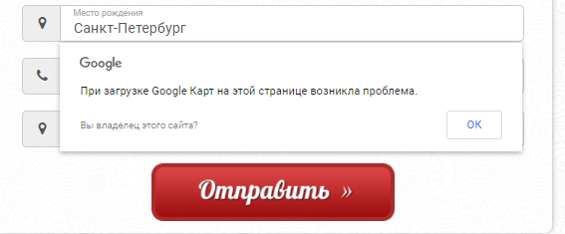 | Поле ввода "Место рождения" заполнено "Санкт-Петербург" и всплывающий переход на карты Google | ТС4.2.1 | 6 | bug6.docx
Не проверяется поле ввода номера телефона на корректность (валидность) | Да есть шаблон для ввода, но почему не проверяется на корректность? Не соответствует, бизнес логики описания функциональных требований | Major | 1. Страница сайта по адресу https://horo.mail.ru/horoscope/personal/year/ . Раскрыто меню "Указать время и место рождения" 2. С клавиатуры вводим "74" 3. Кликаем мышкой чуть ниже поля ввода | Поле ввода "7 (4__) ___-__-__" | Поле ввода "7 (4__) ___-__-__" Всплывающее сообщение "Укажите корректный мобильный" | ТС4.3.1 | 7 | bug7.docx
Не подгружаются карты Google | Не работает реализованный функционал. Зачем тогда делать если не работает. Если важны координаты то допилить. Или вообще убрать. Не соответствует, бизнес логики описания функциональных требований | Major | 1. Страница сайта по адресу https://horo.mail.ru/horoscope/personal/year/ . Раскрыто меню "Указать время и место рождения" 2. Курсор в поле ввода "Место рождения" 3. С клавиатуры вводим "Санкт-Петербург" | 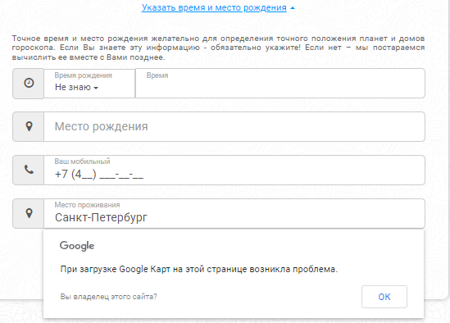 | Поле ввода "Место рождения" заполнено "Санкт-Петербург" и всплывающий переход на карты Google | ТС4.4.1 | 8 | bug8.docx

